상품제안서
GOON BT-S1 블루투스 스피커 | 상품코드: S00421

 |  |  |  |  |  | 02-713-8555 | www.synergygift.co.kr
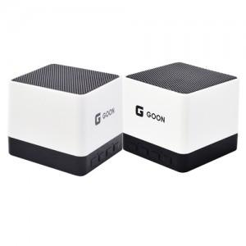

【상세/제작정보】 | 100개이하는 30,000원의 인쇄비가 추가됩니다. Bluetooth: 3.0 / 출력 : 3W 사용 최대시간: 3-5시간 / 충전시간: 2시간내외 KC인증 : MSIP-CRI-SmT

【인쇄/포장옵션】 | 레이저, 풀칼라 / 포장지포장

【공급단가】 | 수량 | 100~ | 500~ | 1,000~ | 3,000~
*VAT별도 | 단가 | 9,180원 | 8,840원 | 8,500원 | 8,160원

【상품 URL】 | https://www.synergygift.co.kr:443/src/goods_detail.php?gdno=3924

